Datos personales
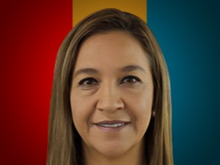

Nombres: | María Cristina
Apellidos: | López Gómez de la Torre
Facebook: | https://www.facebook.com/profile.php?id=100087795132902
Twitter: | @crislopezgdlt
Descripción:

